Sheet1
国家 | GDP(trillion) | 人口总量(million) | 塑料垃圾年产量 | 生态环境指数 | 未处理塑料垃圾量 | 占全球百分比 | 政策
China | 11.06 | 13.7 | 60MMT | 50.74 | 8.82 | 27.7 | 自2008年6月1日起，在所有超市、商场、集贸市场等商品零售场所实行塑料购物袋有偿使用制度，一律不得免费提供塑料购物袋。商品零售场所必须对塑料购物袋明码标价，并在商品价外收取塑料购物袋价款，不得无偿提供或将塑料购物袋价款隐含在商品总价内合并收取。 | http://www.gov.cn/zhuanti/2015-06/13/content_2879030.htm
Indonesia | 0.86 | 2.85 | 9MMT | 46.92 | 3.22 | 10.1 | 生产者必须管理包装和/或货物，它不能通过自然过程分解，也很难通过自然过程分解。 | （第十五条）https://pelayanan.jakarta.go.id/download/regulasi/undang-undang-nomor-18-tahun-2008-tentang-pengelolaan-sampah.pdf
Egypt | 0.33 | 0.94 | 5MMT | 61.21 | 0.97 | 3 | Egypt Red Sea province to ban single-use plastic | https://phys.org/news/2019-04-egypt-red-sea-province-single-use.html
South Africa | 0.31 | 0.56 | 1MMT | 44.73 | 0.63 | 2.3 | South African government to review policy on single-use plastics | https://averda.co.za/news/south-african-government-to-review-policy-on-single-use-plastic/
India | 2.1 | 10.3 | 9MMT | 30.57 | 0.6 | 1.9 | （政策没了）A bold plan to ban single-use plastic in nation of 1.3 billion has been shelved | https://edition.cnn.com/2019/10/03/india/modi-india-plastic-ban-intl-hnk-scli/index.html
United State | 18.12 | 3.21 | 35MMT | 71.19 | 0.28 | 0.9 | The United States requires effective federal policy to reduce marine plastic pollution
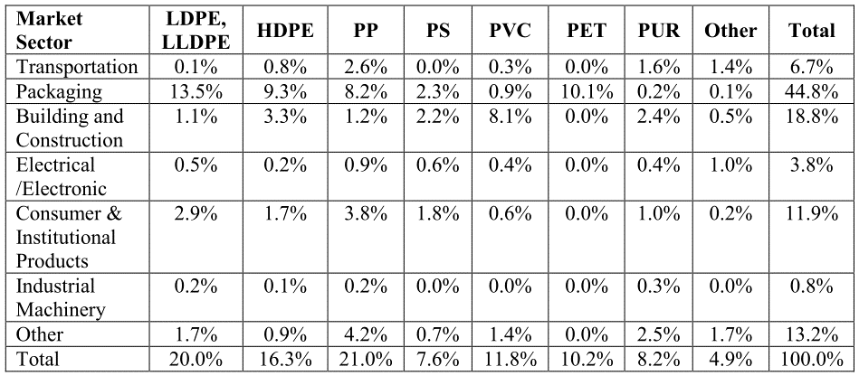
HDPE: 31.1% | 13.7
PP:1% | 2.85
PS:1% | 0.94
PVC:10% | 0.56
PET:29.2% | 10.3
other: 28.9% | 3.21

 | 国家 | China | Indonesia | Egypt | South Africa | India | United State
 | 环境得分 | 0.5074 | 0.4692 | 0.6121 | 0.4473 | 0.3057 | 0.7119
 | 环境得分倒数 | 1.9708 | 2.1313 | 1.6337 | 2.2356 | 3.2712 | 1.4047
 | 可替代率 | 0.0013 | 0.0015 | 0.0011 | 0.0016 | 0.0021 | 0.0009
 | 可降解率 | 0.1896 | 0.1425 | 0.1348 | 0.1208 | 0.1816 | 0.1717

china | C1 | C2 | C3 | C4 | C5 | C6 | C7 | ans = | 一致性指标CI=
C1 | 1 | 5 | 3 | 2 | 3 | 0.2 | 1 | 0.1477 | 0.0538
C2 | 0.2 | 1 | 1 | 0.33333333333 | 0.5 | 0.11111111111 | 0.2 | 0.0357
C3 | 0.33333333333 | 1 | 1 | 0.5 | 2 | 0.14285714286 | 0.33333333333 | 0.0573 | 一致性比例CR=
C4 | 0.5 | 3 | 2 | 1 | 1 | 0.2 | 0.33333333333 | 0.0791 | 0.0395
C5 | 0.33333333333 | 2 | 0.5 | 1 | 1 | 0.16666666667 | 0.5 | 0.0604
C6 | 5 | 9 | 7 | 5 | 6 | 1 | 5 | 0.4697
C7 | 1 | 5 | 3 | 3 | 2 | 0.2 | 1 | 0.1502

Indonesia | C1 | C2 | C3 | C4 | C5 | C6 | C7 | ans = | 一致性指标CI=
C1 | 1 | 0.5 | 3 | 0.5 | 3 | 1 | 5 | 0.1399 | 0.043
C2 | 2 | 1 | 6 | 2 | 7 | 3 | 7 | 0.3305
C3 | 0.33333333333 | 0.16666666667 | 1 | 0.2 | 0.5 | 0.25 | 3 | 0.0479 | 一致性比例CR=
C4 | 2 | 0.5 | 5 | 1 | 7 | 3 | 8 | 0.2681 | 0.0316
C5 | 0.33333333333 | 0.14285714286 | 2 | 0.14285714286 | 1 | 0.33333333333 | 2 | 0.0526
C6 | 1 | 0.33333333333 | 4 | 0.33333333333 | 3 | 1 | 5 | 0.1327
C7 | 0.2 | 0.14285714286 | 0.33333333333 | 0.125 | 0.5 | 0.2 | 1 | 0.0284
 |  |  |  |  |  |  | 贫穷的国家不注重环保
Eygpt | C1 | C2 | C3 | C4 | C5 | C6 | C7 | ans = | 一致性指标CI=
C1 | 1 | 1 | 5 | 3 | 0.33333333333 | 1 | 4 | 0.1506 | 0.0891
C2 | 1 | 1 | 5 | 3 | 0.25 | 1 | 6 | 0.1563
C3 | 0.2 | 0.2 | 1 | 0.5 | 0.14285714286 | 0.16666666667 | 1 | 0.0321 | 一致性比例CR=
C4 | 0.33333333333 | 0.33333333333 | 2 | 1 | 0.16666666667 | 0.2 | 2 | 0.0519 | 0.0655
C5 | 3 | 4 | 7 | 6 | 1 | 0.33333333333 | 7 | 0.2971
C6 | 1 | 1 | 6 | 5 | 3 | 1 | 5 | 0.2783
C7 | 0.25 | 0.16666666667 | 1 | 0.5 | 0.14285714286 | 0.2 | 1 | 0.0336

India | C1 | C2 | C3 | C4 | C5 | C6 | C7 | ans = | 一致性指标CI=
C1 | 1 | 3 | 1 | 2 | 3 | 3 | 5 | 0.2558 | 0.0399
C2 | 0.33333333333 | 1 | 0.33333333333 | 0.5 | 2 | 1 | 3 | 0.1022
C3 | 1 | 3 | 1 | 3 | 3 | 4 | 5 | 0.2865 | 一致性比例CR=
C4 | 0.5 | 2 | 0.33333333333 | 1 | 2 | 2 | 3 | 0.143 | 0.0293
C5 | 0.33333333333 | 0.5 | 0.33333333333 | 0.5 | 1 | 2 | 3 | 0.0932
C6 | 0.33333333333 | 1 | 0.25 | 0.5 | 0.5 | 1 | 3 | 0.0795
C7 | 0.2 | 0.33333333333 | 0.2 | 0.33333333333 | 0.33333333333 | 0.33333333333 | 1 | 0.0397

United State | C1 | C2 | C3 | C4 | C5 | C6 | C7 | ans = | 一致性指标CI=
C1 | 1 | 6 | 4 | 3 | 4 | 0.25 | 2 | 0.195 | 0.0388
C2 | 0.16666666667 | 1 | 1 | 0.33333333333 | 0.5 | 0.11111111111 | 0.33333333333 | 0.036
C3 | 0.25 | 1 | 1 | 0.5 | 1 | 0.14285714286 | 0.33333333333 | 0.0464 | 一致性比例CR=
C4 | 0.33333333333 | 3 | 2 | 1 | 1 | 0.16666666667 | 0.5 | 0.0743 | 0.0286
C5 | 0.25 | 2 | 1 | 1 | 1 | 0.2 | 0.5 | 0.0628
C6 | 4 | 9 | 7 | 6 | 5 | 1 | 7 | 0.4751
C7 | 0.5 | 3 | 3 | 2 | 2 | 0.14285714286 | 1 | 0.1102

South Africa | C1 | C2 | C3 | C4 | C5 | C6 | C7 | ans = | 一致性指标CI=
C1 | 1 | 1 | 5 | 3 | 2 | 5 | 4 | 0.2712 | 0.0393
C2 | 1 | 1 | 5 | 3 | 3 | 6 | 5 | 0.3068
C3 | 0.2 | 0.2 | 1 | 0.5 | 0.33333333333 | 2 | 2 | 0.0671 | 一致性比例CR=
C4 | 0.33333333333 | 0.33333333333 | 2 | 1 | 0.5 | 2 | 2 | 0.0974 | 0.0289
C5 | 0.5 | 0.33333333333 | 3 | 2 | 1 | 4 | 3 | 0.1566
C6 | 0.2 | 0.16666666667 | 0.5 | 0.5 | 0.25 | 1 | 0.33333333333 | 0.0396
C7 | 0.25 | 0.2 | 0.5 | 0.5 | 0.33333333333 | 3 | 1 | 0.0613

